Matriz de Riesgo
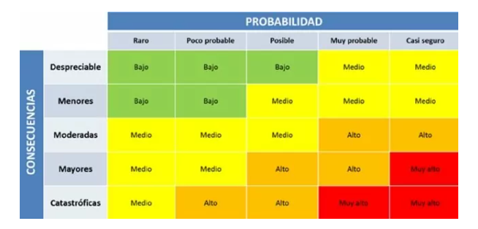
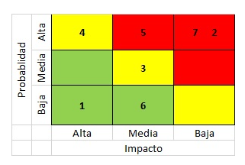
Proyecto servicios reqres

Consecutivo | Descripción Riesgo | Tipo de Riesgo | Release | Probabilidad de ocurrencia | Impacto | Riesgo | Acción | Plan de Acción | Responsable de la Acción | Fecha Compromiso | Estado
1 | Problemas de integración con otros servicios o sistemas | Proyecto | 1 | 2 | 5 | 5 | Contigencia | Realizar pruebas de integración exhaustivas y/o planificar tiempos adicionales para abordar problemas de integración | Equipo de Desarrollo | 2022-02-01 | Abierto
2 | Retraso en el desarrollo del plan de pruebas debido a la falta de recursos | Proyecto | 1 | 1 | 3 | 3 | Contigencia | Contratar recursos adicionales o reorganizar las tareas del proyecto | Luis Lopez/regres | 2022-02-01 | Abierto
3 | Problemas de rendimiento del servicio durante los picos de demanda | Proyecto | 1 | 1 | 5 | 3 | Mitigar | Realizar pruebas de carga para identificar y abordar problemas de rendimiento | Equipo de Desarrollo | Durante el Sprint | Abierto
4 | Problemas de calidad de los datos de prueba | Proyecto | 1 | 2 | 2 | 2 | Asumir | Establecer un proceso de validación de datos de prueba riguroso | QA | 2022-02-01 | Cerrado
5 | Limitaciones de flexibilidad en la plataforma y tecnología utilizadas | Proyecto | 1 | 2 | 3 | 1 | Mitigar | Realizar pruebas de carga para identificar y abordar problemas de rendimiento | El equipo de gestión del proyecto | 2022-02-01 | Abierto
6 | El sistema permite el registro de usuarios con datos incompletos | Producto | 1 | 2 | 2 | 2 | Mitigar | Incluir validaciones para garantizar que todos los campos requeridos estén completos antes de permitir el registro del usuario. | Equipo de Desarrollo/QA | 2022-02-01 | Cerrado
7 | El sistema permite el registro de usuarios con nombre y id duplicados | Producto | 1 | 1 | 1 | 3 | Mitigar | Incluir una validación de unicidad de nombre e id durante el proceso de registro. | Equipo de Desarrollo | 2022-02-01 | Abierto
8 | El sistema no es capaz de manejar un número máximo de usuarios simultáneamente | Producto | 1 | 1 | 4 | 4 | Contigencia | Monitorear el rendimiento del sistema durante las pruebas de carga y ajustar la infraestructura según sea necesario. | Equipo de Desarrollo/QA | 2022-02-01 | Cerrado
9 | El sistema permite el registro de usuarios con el límite de caracteres en nombre de usuario | Producto | 1 | 1 | 2 | 3 | Mitigar | Validación del límite de caracteres en el nombre de usuario | Equipo de Desarrollo/QA | Durante el Sprint | Abierto
10 | El sistema permite el registro de usuarios con caracteres especiales en el nombre | Producto | 1 | 1 | 2 | 3 | Mitigar | Validación de caracteres especiales en el nombre de usuario | Equipo de Desarrollo/QA | Durante el Sprint | Abierto

 | Pagina web Falabella

Consecutivo | Descripción Riesgo | Tipo de Riesgo | Release | Probabilidad de ocurrencia | Impacto | Riesgo | Acción | Plan de Acción | Responsable de la Acción | Fecha Compromiso | Estado
1 | Errores en la validación de datos | Producto | 1 | 2 | 2 | 4 | Mitigar | Realizar pruebas exhaustivas de validación de datos implementando la confirmacion por medio de un correo | Equipo de Desarrollo | 2022-02-01 | Abierto
2 | Los usuarios no reciben un mensaje de confirmación de registro | Producto | 1 | 1 | 4 | 3 | Contigencia | Verificar que el sistema envía un mensaje de confirmación de registro al usuario después de que se complete el proceso de registro | Equipo de Desarrollo/QA | 2022-02-01 | Cerrado
3 | Información personal de los usuarios puede ser expuesta o robada | Producto | 1 | 1 | 5 | 3 | Contigencia | Realizar pruebas de seguridad exhaustivas en la página de registro antes de implementar la función | El equipo de seguridad informática | 2022-02-01 | Cerrado
4 | Cambio en los requisitos | Producto | 1 | 3 | 4 | 3 | Mitigar | Mantener una comunicación constante con el cliente para validar los cambios y realizar ajustes en consecuencia | Gerente de proyecto | Durante el Sprint | Abierto
5 | Falta de recursos | Producto | 1 | 1 | 5 | 4 | Contigencia | Realizar una planificación adecuada de los recursos y tener un plan de contingencia en caso de necesidades imprevistas | Gerente de proyecto | Durante el Sprint | Abierto
6 | Cambio en la normativa legal | Proyecto | 1 | 1 | 5 | 1 | Mitigar | Establecer un seguimiento constante de la normativa legal relevante y tener un plan de contingencia en caso de cambios | Gerente de proyecto | Durante el Sprint | Abierto
7 | Cambio en el equipo de trabajo | Proyecto | 1 | 1 | 3 | 3 | Asumir | Realizar una adecuada planificación de recursos humanos y tener un plan de contingencia en caso de cambios en el equipo | Gerente de proyecto | Durante el Sprint | Abierto

